概要
概要
 | ■はじめに
 |  | 本文書は、CDS関連レイヤ属性編集ダイアログ（以下、本ツール）の機能仕様について記したものである。

 | ■インプット情報
 |  | 本文書を作成するにあたって以下の資料等をインプット情報として用いた。

 |  |  | 資料名 |  | パス
 |  |  | 要件定義書 |  | \\win\tdc\Common\dev2-4G\05_Project\23期\CDS月次更新\資料\要件定義\CDS月次更新_要件定義書_160616.xlsx

 | ■アプリケーション構成
 |  | 本ツールの構成を以下に示す。
属性表示・編集ダイアログ上で動作
対象レイヤの属性を表示・編集
対象レイヤの属性を取得
 |  |  |  | CDSデータ編集用DB

CITY_ANNOTATION_GS
BUILDING_GS
CITY_LINE_GS
CITY_RAILWAY_GS
CITY_SITE_GS
CITY_STATION_GS
本ツール
属性表示・編集ダイアログ
(AttributeDlg.dll)

DBに編集内容を反映

 | ■開発環境
 |  | 本ツールの開発環境を以下に示す。

 |  |  | クライアント環境
 |  |  | OS |  | Windows 7 SP1 (32bit)
 |  |  | 開発ツール |  | Visual Studio 2012 (Professional Edition) Update 4
 |  |  | プログラム言語 |  | C++
 |  |  | その他 |  | ArcGIS 10.1 SP1

 | ■動作環境
 |  | 本ツールの動作環境を以下に示す。

 |  |  | OS |  | Windows 7 SP1 (32bit)
 |  |  | その他 |  | なし

 | ■バイナリ管理
 |  | 本ツールの格納パスを以下に示す。

 |  |  | 格納パス |  | \\win\tdc\Common\dev2-4G\05_Project\23期\CDS対応種別細分化\資料\モジュール\属性ダイアログ

 | ■使用部門/工程
 |  | 本ツールの使用部門、使用工程を以下に示す。

 |  |  | 使用部門 |  | 地図DB制作部第一制作G・地図DB制作部第二制作G
 |  |  | 使用工程 |  | CDSデータ整備

 | ■ツールタイプ

 |  |  | 分類 |  | SiNDY-e
 |  |  | 処理タイプ |  | 属性表示・編集子ダイアログ
 |  |  | Arc使用 |  | あり
 |  |  | 空間キャッシュ使用 |  | なし

機能仕様(CITY_ANNOTATION_GS)
●CITY_ANNOTATION_GS(都市注記真位置)
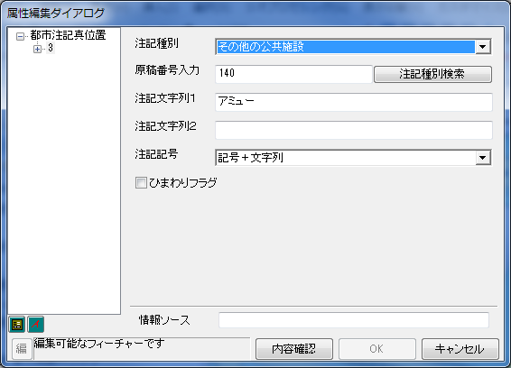

①

②
③

④
⑤
⑥
 |  |  | コントロール | 表示するフィールド
 |  |  | ①注記種別 | 注記種別(ANNOCLASS_C)
 |  |  | ②原稿番号入力 | なし
 |  |  | ③注記文字列1 | 注記文字列1(NAME_STRING1)
 |  |  | ④注記文字列2 | 注記文字列2(NAME_STRING2)
 |  |  | ⑤注記記号 | 表示タイプ(DISPTYPE_C)
 |  |  | ⑥ひまわりフラグ | ひまわりフラグ(HIMAWARI_F)
 |  |  | ⑦情報ソース | 情報ソース(SOURCE)

⑦

 | ①注記種別
 |  | ANNOCLASS_Cフィールドに格納されているコード値ドメインを表示・編集するコンボボックス。
 |  | 注記種別が変更されると、その注記種別に対応する原稿番号と表示タイプが、②の原稿番号入力欄と⑤の注記記号欄にそれぞれ反映される。
 |  | また、注記記号欄のドロップダウンリストが、注記種別に対応する表示タイプしか選択できなくなる。

 | ②原稿番号入力
 |  | 注記種別に対応する原稿番号を表示・編集するエディットボックス。
 |  | 原稿番号を編集して「注記種別検索」ボタンを押すと、原稿番号に対応する注記種別のコード値ドメインが①の注記種別に反映される。
 |  | 対応する注記種別がない場合、原稿番号が存在しない旨をエラーダイアログに出力し、編集前の原稿番号に自動的に戻る。
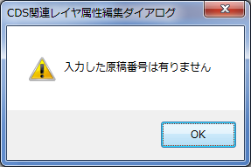

 | ③注記文字列１
 |  | NAME_STRING1フィールドに格納されている文字列を表示・編集するエディットボックス。
 |  | 入力された文字列のバイト数(SJIS換算)がSTRING_NUM1フィールドに自動的に反映される。
 |  | 保存時に文字列チェックを行い、以下の文字以外が入力されていないか確認する。
全角漢字、全角ひらがな、全角カタカナ
「０」～「９」、「ａ」～「Ｚ」、全角ギリシア文字
全角利用可能特殊記号（0x8141（「、」）～0x81fc（「◯」））
「．」「～」「々」「〆」「・」「（」「）」「ー」「、」「－」

 |  | また、入力された文字列がフィールドサイズを超えていないか確認する(UTF-8換算)。
 |  | 1つでもチェックでエラーとなった場合、エラーの原因をエラーダイアログに出力し、保存させない。
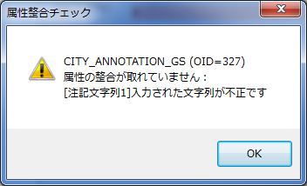
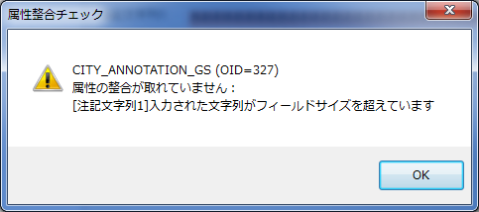

 | ④注記文字列２
 |  | NAME_STRING2フィールドに格納されている文字列を表示・編集するエディットボックス。
 |  | 入力された文字列のバイト数(SJIS換算)がSTRING_NUM2フィールドに自動的に反映される。
 |  | 保存時に、入力された文字列がフィールドサイズを超えていないか確認する(UTF-8換算)。
 |  | 超えていた場合、その旨をエラーダイアログに出力し、保存させない。
 |  | 注記文字列１と異なり、文字列チェックは行わない。

 | ⑤注記記号
 |  | DISPTYPE_Cフィールドに格納されているコード値ドメインを表示・編集するエディットボックス。
 |  | ①で選択されている注記種別に対応する表示タイプのみ、ドロップダウンリストから選択可能
 |  | なお、注記種別に対応する表示タイプが存在しない場合は、すべての表示タイプの中から選択できる。

 | ⑥ひまわりフラグ
 |  | HIMAWARI_Fフィールドに格納されている値を表示・編集するチェックボックス。
 |  | 0のときはチェックなし、1のときはチェックありとなる。

 | ⑦情報ソース
 |  | SOURCEフィールドに格納されている文字列を表示・編集するエディットボックス。
 |  | 保存時に、入力された文字列がフィールドサイズを超えていないか確認する(UTF-8換算)。
 |  | 超えていた場合、その旨をエラーダイアログに出力し、保存させない。
 |  | 注記文字列１と異なり、文字列チェックは行わない。

機能仕様(BUILDING_GS)
●BUILDING_GS(都市建物ポリゴン)
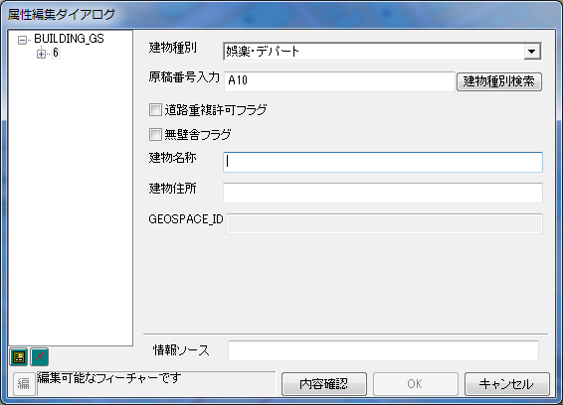

①

②
③
④

⑤
⑥
 |  |  | コントロール | 表示するフィールド
 |  |  | ①建物種別 | 建物種別(BLDCLASS_C)
 |  |  | ②原稿番号入力 | なし
⑦
 |  |  | ③道路重複許可フラグ | 渡り廊下フラグ(CORRIDOR_F)
 |  |  | ④無壁舎フラグ | 無壁舎フラグ(NOWALL_F)
 |  |  | ⑤建物名称 | 建物名称(BLDNAME)
 |  |  | ⑥建物住所 | 建物住所(BLDADDR)
 |  |  | ⑦GEOSPACE_ID | GEOSPACE家形ID(GEOSPACE_ID)
 |  |  | ⑧情報ソース | 情報ソース(SOURCE)
⑧

 | ①建物種別
 |  | BLDCLASS_Cフィールドに格納されているコード値ドメインを表示・編集するコンボボックス。
 |  | 建物種別が変更されると、その建物種別に対応する原稿番号が②の原稿番号入力欄に反映される。

 | ②原稿番号入力
 |  | 建物種別に対応する原稿番号を表示・編集するエディットボックス。
 |  | 原稿番号を編集して「建物種別検索」ボタンを押すと、原稿番号に対応する建物種別のコード値ドメインが①の建物種別に反映される。
 |  | 対応する建物種別がない場合、原稿番号が存在しない旨をエラーダイアログに出力し、編集前の原稿番号に自動的に戻る。

 | ③道路重複許可フラグ
 |  | CORRIDOR_Fフィールドに格納されている値を表示・編集するチェックボックス。
 |  | 0のときはチェックなし、1のときはチェックありとなる。

 | ④無壁舎フラグ
 |  | NOWALL_Fフィールドに格納されている値を表示・編集するチェックボックス。
 |  | 0のときはチェックなし、1のときはチェックありとなる。

 | ⑤建物名称
 |  | BLDNAMEフィールドに格納されている文字列を表示・編集するエディットボックス。
 |  | 保存時に、入力された文字列がフィールドサイズを超えていないか確認する(UTF-8換算)。
 |  | 超えていた場合、その旨をエラーダイアログに出力し、保存させない。
 |  | なお、入力された文字の文字種はチェックしない。
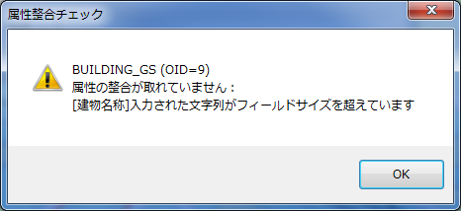

 | ⑥建物住所
 |  | BLDADDRフィールドに格納されている文字列を表示・編集するエディットボックス。
 |  | 保存時に、入力された文字列がフィールドサイズを超えていないか確認する(UTF-8換算)。
 |  | 超えていた場合、その旨をエラーダイアログに出力し、保存させない。
 |  | なお、入力された文字の文字種はチェックしない。

 | ⑦GEOSPACE_ID
 |  | GEOSPACE_IDフィールドに格納されている文字列を表示するエディットボックス。
 |  | コントロールは常にグレーアウトしており、編集を開始してもGEOSPACE_IDの編集は不可。

 | ⑧情報ソース
 |  | SOURCEフィールドに格納されている文字列を表示・編集するエディットボックス。
 |  | 保存時に、入力された文字列がフィールドサイズを超えていないか確認する(UTF-8換算)。
 |  | 超えていた場合、その旨をエラーダイアログに出力し、保存させない。
 |  | なお、入力された文字の文字種はチェックしない。

機能仕様(CITY_LINE_GS)

●CITY_LINE_GS(都市背景ライン)
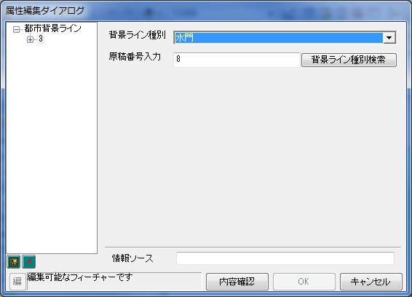

①

②

 |  |  | コントロール | 表示するフィールド
 |  |  | ①背景ライン種別 | 背景ライン種別(BGCLASS_C)
 |  |  | ②原稿番号入力 | なし
 |  |  | ③情報ソース | 情報ソース(SOURCE)

③

 | ①背景ライン種別
 |  | BGCLASS_Cフィールドに格納されているコード値ドメインを表示・編集するコンボボックス。
 |  | 背景ライン種別が変更されると、その背景ライン種別に対応する原稿番号が②の原稿番号入力欄に反映される。

 | ②原稿番号入力
 |  | 背景ライン種別に対応する原稿番号を表示・編集するエディットボックス。
 |  | 原稿番号を編集して「背景ライン種別検索」ボタンを押すと、原稿番号に対応する背景ライン種別のコード値ドメインが①の背景ライン種別に反映される。
 |  | 対応する背景ライン種別がない場合、原稿番号が存在しない旨をエラーダイアログに出力し、編集前の原稿番号に自動的に戻る。

 | ③情報ソース
 |  | SOURCEフィールドに格納されている文字列を表示・編集するエディットボックス。
 |  | 保存時に、入力された文字列がフィールドサイズを超えていないか確認する(UTF-8換算)。
 |  | 超えていた場合、その旨をエラーダイアログに出力し、保存させない。
 |  | なお、入力された文字の文字種はチェックしない。

機能仕様(CITY_RAILWAY_GS)

●CITY_RAILWAY_GS(都市鉄道ライン)
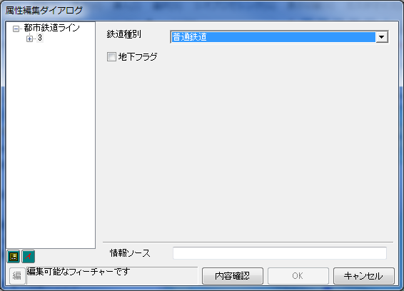

①

②

 |  |  | コントロール | 表示するフィールド
 |  |  | ①鉄道種別 | 鉄道種別(RAILWAYCLASS_C)
 |  |  | ②地下フラグ | 地下フラグ(UNDERGROUND_F)
 |  |  | ③情報ソース | 情報ソース(SOURCE)

③

 | ①鉄道種別
 |  | RAILWAYCLASS_Cフィールドに格納されているコード値ドメインを表示・編集するコンボボックス。

 | ②地下フラグ
 |  | UNDERGROUND_Fフィールドに格納されている値を表示・編集するチェックボックス。
 |  | 0のときはチェックなし、1のときはチェックありとなる。

 | ③情報ソース
 |  | SOURCEフィールドに格納されている文字列を表示・編集するエディットボックス。
 |  | 保存時に、入力された文字列がフィールドサイズを超えていないか確認する(UTF-8換算)。
 |  | 超えていた場合、その旨をエラーダイアログに出力し、保存させない。
 |  | なお、入力された文字の文字種はチェックしない。

機能仕様(CITY_SITE_GS)

●CITY_SITE_GS(都市背景ポリゴン)
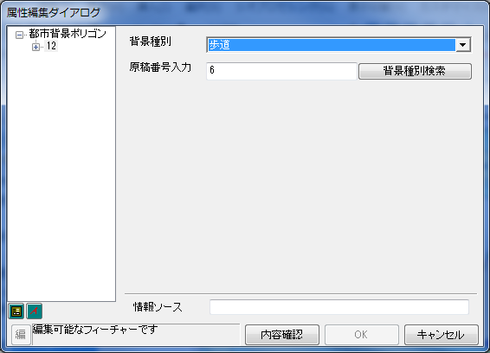

①

②

 |  |  | コントロール | 表示するフィールド
 |  |  | ①背景種別 | 背景種別(BGCLASS_C)
 |  |  | ②原稿番号入力 | なし
 |  |  | ③情報ソース | 情報ソース(SOURCE)

③

 | ①背景種別
 |  | BGCLASS_Cフィールドに格納されているコード値ドメインを表示・編集するコンボボックス。
 |  | 背景種別が変更されると、その背景種別に対応する原稿番号が②の原稿番号入力欄に反映される。

 | ②原稿番号入力
 |  | 背景種別に対応する原稿番号を表示・編集するエディットボックス。
 |  | 原稿番号を編集して「背景種別検索」ボタンを押すと、原稿番号に対応する背景種別のコード値ドメインが①の背景種別に反映される。
 |  | 対応する背景種別がない場合、原稿番号が存在しない旨をエラーダイアログに出力し、編集前の原稿番号に自動的に戻る。

 | ③情報ソース
 |  | SOURCEフィールドに格納されている文字列を表示・編集するエディットボックス。
 |  | 保存時に、入力された文字列がフィールドサイズを超えていないか確認する(UTF-8換算)。
 |  | 超えていた場合、その旨をエラーダイアログに出力し、保存させない。
 |  | なお、入力された文字の文字種はチェックしない。

機能仕様(CITY_STATION_GS)
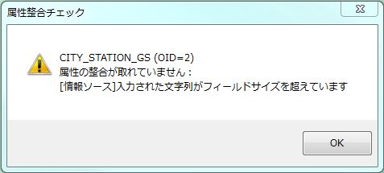
●CITY_STATION_GS（都市駅舎ポリゴン（地下））

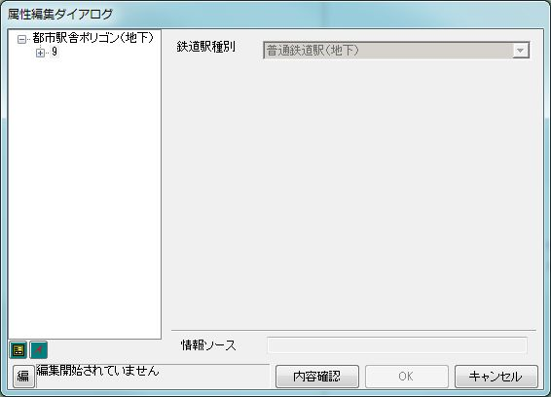
①

 |  |  | コントロール | 表示するフィールド
 |  |  | ①鉄道駅種別 | 鉄道駅種別(STATIONCLASS_C)
 |  |  | ②情報ソース | 情報ソース(SOURCE)

②

 | ①鉄道駅種別
 |  | STATIONCLASS_Cフィールドに格納されているコード値ドメインを表示・編集するコンボボックス。

 | ②情報ソース
 |  | SOURCEフィールドに格納されている文字列を表示・編集するエディットボックス。
 |  | 保存時に、入力された文字列がフィールドサイズを超えていないか確認する(UTF-8換算)。
 |  | 超えていた場合、その旨をエラーダイアログに出力し、保存させない。
 |  | なお、入力された文字の文字種はチェックしない。

処理フロー
処理フロー
 | ■全体フロー
Start

ダイアログに表示するフィーチャのレイヤ名を取得

レイヤに応じてダイアログに表示するコントロールを切り替え

各コントロールにフィーチャの属性値
を表示

操作待機

ツリーから別のフィーチャが選択された
属性が編集された
種別検索ボタンが押された
キャンセルボタンが押された
OKボタンが押された

種別を編集した場合、その種別に対応する原稿番号を表示
入力された原稿番号に対応する種別はあるか？
No
編集内容をすべて破棄
エラーチェック
エラーダイアログを出力する

注記種別を編集した場合、その種別に対応する注記記号を表示
1つでもエラーはあるか？
Yes
Yes
エラーダイアログを出力する

属性値が変化していれば、コントロールの背景色を変える
原稿番号に対応する種別を表示
現在の種別に対応する原稿番号を表示

No

編集内容を反映

End

 |  | ■エラーチェックフロー

すべてのフィーチャに対してチェックを実施

注記文字列１に不正な文字が入力されていないかチェック

入力された文字列がフィールドサイズを超過していないかチェック

一つでもエラーがあるか？

No

Yes

エラーメッセージを蓄積

エラーメッセージを成形

種別-原稿番号対応表
CDS注記種別コード |  | 原稿番号 | CDS都市建物種別コード |  | 原稿番号 | CDS都市背景ライン種別コード |  | 原稿番号 | CDS都市背景ポリゴン種別コード |  | 原稿番号 | CDS都市鉄道種別コード |  | 原稿番号 | CDS都市鉄道駅種別コード |  | 原稿番号
コード | 説明 |  | コード | 説明 |  | コード | 説明 |  | コード | 説明 |  | コード | 説明 |  | コード | 説明
0 | 未調査・作業中 | Z | 0 | 未調査・作業中 | Z | 0 | 未調査・作業中 | Z | 0 | 未調査・作業中 | Z | 1 | 普通鉄道 | 20 | 0 | 未調査・作業中 | Z
503001 | 陸上競技場 | 201 | 1 | 普通鉄道駅(地上) | 20 | 2 | 破線表示 | 2 | 14 | 植栽地 | 3 | 2 | 地下鉄 | 25 | 1 | 普通鉄道駅（地下） | 20
503003 | 野球場 | 205 | 2 | 地下鉄駅（地上） | 25 | 4 | 水門 | 8 | 20 | 河川 | 515 | 3 | 路面鉄道 | 30 | 2 | 地下鉄駅（地下） | 25
503004 | スキー場 | 253 | 3 | 地下鉄以外駅ホーム（地上） | 20H | 5 | 砂防ダム | 9 | 23 | 海 | 520 | 101 | 特殊軌道 | #N/A | 3 | 新交通システム（地下） | 27
503005 | サッカー場 | 202 | 4 | 地下鉄駅ホーム（地上） | 25H | 15 | 階段装飾線 | KK2 | 24 | 池・湖 | 522 |  |  |  | 4 | モノレール（地下） | 26
503006 | ラグビー場 | 203 | 5 | 官公庁 | 1 | 20 | 中央分離帯（ライン） | 5 | 30 | 都市間高速(有料) | H1 |  |  |  | 5 | ケーブルカー（地下） | 28
503007 | パブリックゴルフ場 | G1 | 6 | 病院 | 3 | 21 | 道路背景 | 4 | 31 | 国道 | R2
503011 | ゴルフ練習場 | G5 | 7 | 学校 | 2 | 101 | 等高線 | #N/A | 32 | 主要地方道 | R3
503012 | テニスコート | 206 | 8 | 高層集合住宅 | 6 | 111 | 都道府県界 | #N/A | 33 | 一般都道府県道 | R4
501001 | 公園・庭園・緑地・植栽地 | 240 | 9 | 工場・銀行・ビル | 7 | 112 | 市町村界 | #N/A | 34 | 歩道 | 6
503013 | 総合スポーツ公園 | 200 | 11 | ホテル | 5 | 113 | 区界 | #N/A | 35 | 庭園路 | 16
102001 | 砂地 | 540 | 12 | 娯楽・デパート | 4 | 114 | 大字界 | #N/A | 37 | 中央分離帯（標準） | 5A
102002 | 湿地 | 523 | 13 | 駅ビル | 9 | 115 | 線小字界 | #N/A | 38 | 都市間高速(無料) | H1F
102101 | 島・群島・諸島・半島・岬 | 510 | 16 | 市場 | 12 | 121 | 河川 | #N/A | 51 | 舗装地その他敷地 | 15
102102 | 山岳 | 505 | 17 | 工場 | 13 | 122 | 線池・湖 | #N/A | 70 | 都市高速(有料) | H2
102103 | 山岳（総称）・山脈名 | 501 | 18 | 倉庫 | 14 | 123 | 海岸線 | #N/A | 71 | 都市高速(無料) | H2F
102104 | 峠 | 506 | 19 | 路面鉄道駅（地上） | 30 | 131 | 線道路 | #N/A | 72 | 有料道路ポリゴン | H3
102105 | その他の自然注記 | 500 | 26 | アーケード(面) | 16 | 132 | 庭園路 | #N/A | 73 | その他幹線道路 | R6
201001 | 駐車場 | 30 | 27 | 料金所(面) | 17 | 133 | 歩道橋 | #N/A | 74 | その他道 | R7
203002 | 空港 | 41 | 28 | 新交通駅（地上） | 27 | 141 | タンク | #N/A | 101 | 高速道路ポリゴン（立体交差） | #N/A
203003 | 民間飛行場 | 42 | 29 | モノレール駅（地上） | 26 |  |  |  | 111 | 都市高速道路ポリゴン（立体交差） | #N/A
203004 | ヘリポート | 44 | 30 | ケーブルカー駅（地上） | 28 |  |  |  | 121 | 国道ポリゴン（立体交差） | #N/A
203005 | ヨットハーバー・マリーナ | 219 | 31 | 自衛隊・米軍 | 18 |  |  |  | 131 | 主要地方道ポリゴン（立体交差） | #N/A
303001 | 自衛隊 | 157 | 32 | ガソリンスタンド | 10 |  |  |  | 141 | 一般都道府県道ポリゴン（立体交差） | #N/A
303002 | 米軍 | 158 | 99 | テナント属性確認 | #N/A |  |  |  | 161 | 歩道ポリゴン（全道路） | #N/A
501002 | 遊園地 | 252 |  |  |  |  |  |  | 171 | 有料道路ポリゴン（立体交差） | #N/A
原稿番号列が「#N/A」：種別-原稿番号の対応なし
501003 | テーマパーク | 251
501004 | 総合リゾート | 250
501013 | 競馬場 | 221
501014 | 競輪場 | 222
501015 | 競艇場 | 223
501016 | オートレース場 | 224
501017 | プール | 207
501102 | 海水浴場 | 258
503014 | モータースポーツ施設 | 220
503015 | サイクルスポーツセンター | 218
503016 | 乗馬 | 216
503017 | オートキャンプ場 | 255
503018 | 通常キャンプ場 | 256
504001 | 城・城跡 | 304
504002 | 史跡・名勝・天然記念物 | 550
504003 | 展望台 | 381
504004 | 温泉 | 340
504005 | 牧場 | 265
504006 | 観光牧場 | 266
504007 | 観光農園 | 262
504008 | 観光果樹園 | 261
603004 | 墓地 | 302
604002 | 鉱山 | 96
801002 | 陵墓 | 305
801102 | 電波塔 | 384
1002101 | 団地名 | 460
1002102 | 別荘地名 | 461
1201101 | 高速道路 | 1
1201102 | 都市高速道路 | 2
1201103 | 有料道路（国道） | 3N
1201104 | 有料道路（主要道） | 3M
1201105 | 有料道路（県道） | 3P
1201106 | 有料道路（その他道） | 3E
1201107 | 有料道路 | 3
1201110 | 街道名・通り名（国道） | 15N
1201111 | 街道名・通り名（主要道） | 15M
1201112 | 街道名・通り名（県道） | 15P
1201113 | 街道名・通り名（その他道） | 15E
1201114 | 街道名・通り名 | 15
1201115 | 号線名 | 440
1201116 | 無料高速道 | 1F
1201120 | 主要交差点 | 5
1202101 | 国道番号 | R
1202102 | 主要地方道番号 | M
1203100 | 坂 | 18
1203101 | 坂（有料国道） | 18N
1203102 | 坂（国道） | 18SN
1203103 | 坂（有料主要道） | 18M
1203104 | 坂（主要道） | 18SM
1203105 | 坂（有料県道） | 18P
1203106 | 坂（県道） | 18SP
1203107 | 坂（有料その他道） | 18E
1203108 | 坂（その他道） | 18SE
1203200 | トンネル記号 | A16
1203201 | トンネル記号（高速道路） | A16H
1203202 | トンネル記号（都市高速道路） | A16C
1203203 | トンネル記号（有料国道） | A16N
1203204 | トンネル記号（国道） | A16SN
1203205 | トンネル記号（有料主要道） | A16M
1203206 | トンネル記号（主要道） | A16SM
1203207 | トンネル記号（有料県道） | A16P
1203208 | トンネル記号（県道） | A16SP
1203209 | トンネル記号（有料その他道） | A16E
1203210 | トンネル記号（その他道） | A16SE
1203211 | トンネル記号（無料高速道） | A16F
1203400 | 橋 | 17
1203401 | 橋（高速道路） | 17H
1203402 | 橋（都市高速道路） | 17C
1203403 | 橋（有料国道） | 17N
1203404 | 橋（国道） | 17SN
1203405 | 橋（有料主要道） | 17M
1203406 | 橋（主要道） | 17SM
1203407 | 橋（有料県道） | 17P
1203408 | 橋（県道） | 17SP
1203409 | 橋（有料その他道） | 17E
1203410 | 橋（その他道） | 17SE
1203411 | 橋（無料高速道） | 17F
1203300 | トンネル名称 | 16
1203301 | トンネル名称（高速道路） | 16H
1203302 | トンネル名称（都市高速道路） | 16C
1203303 | トンネル名称（有料国道） | 16N
1203304 | トンネル名称（国道） | 16SN
1203305 | トンネル名称（有料主要道） | 16M
1203306 | トンネル名称（主要道） | 16SM
1203307 | トンネル名称（有料県道） | 16P
1203308 | トンネル名称（県道） | 16SP
1203309 | トンネル名称（有料その他道） | 16E
1203310 | トンネル名称（その他道） | 16SE
1203311 | トンネル名称（無料高速道） | 16F
1101101 | 新幹線路線名（地上） | L21
1101102 | ＪＲ路線名（地上） | L22
1101103 | 第３セクター路線名（地上） | L23
1101104 | 私鉄路線名（地上） | L24
1101105 | 路面鉄道路線名 | L30
1101106 | 地下鉄路線名（地上） | L25
1101107 | モノレール路線名（地上） | L26
1101108 | 新交通路線名（地上） | L27
1101109 | ロープウェイ路線名 | L29
1101110 | ケーブルカー路線名 | L28
1101111 | 貨物路線名 | L31
1101201 | 新幹線路線名（地下） | L21B
1101202 | ＪＲ路線名（地下） | L22B
1101203 | 第３セクター路線名（地下） | L23B
1101204 | 私鉄路線名（地下） | L24B
1101206 | 地下鉄路線名（地下） | L25B
1101207 | モノレール路線名（地下） | L26B
1101208 | 新交通路線名（地下） | L27B
1103103 | 鉄道トンネル名称 | L40
202001 | その他の鉄道施設 | L60
1102101 | 新幹線駅（地上） | L1
1102102 | ＪＲ駅（地上） | L2
1102103 | 第３セクター駅（地上） | L3
1102104 | 私鉄駅（地上） | L4
1102105 | 路面鉄道駅 | L10
1102106 | 地下鉄駅（地上） | L5
1102107 | モノレール駅（地上） | L6
1102108 | 新交通駅（地上） | L7
1102109 | ロープウェイ駅 | L9
1102110 | ケーブルカー駅 | L8
1102201 | 新幹線駅（地下） | L1B
1102202 | ＪＲ駅（地下） | L2B
1102203 | 第３セクター駅（地下） | L3B
1102204 | 私鉄駅（地下） | L4B
1102206 | 地下鉄駅（地下） | L5B
1102207 | モノレール駅（地下） | L6B
1102208 | 新交通駅（地下） | L7B
1103101 | 駅出入口名称 | L50
1103102 | 鉄道トンネル記号 | LA40
101002 | 河川・沢・谷 | 515
101102 | 滝 | 525
101001 | 海 | 520
101101 | 湾・灘（海岸名） | 521
203001 | フェリーターミナル | 45
203101 | 港 | 530
203102 | 埠頭 | 531
203104 | 灯台 | 383
801101 | 防波堤 | 532
101003 | 湖・池・沼 | 522
504009 | 観光遊覧船乗り場 | 48
801001 | ダム | 526
201002 | 道の駅 | 35
301001 | 都道府県庁 | 190
301002 | 市役所 | 191
301003 | 政令指定都市区役所 | 193
301004 | 町村役場 | 192
301005 | 市区町村役場出張所 | 195
301006 | 東京２３区役所 | 194
302001 | 官公署 | 142
302002 | 裁判所 | 143
302003 | 刑務所 | 159
302004 | 保健所 | 144
302005 | 警察署 | 150
302006 | 消防署 | 155
302007 | 税務署 | 145
302008 | 郵便局 | 160
302009 | 森林管理所 | 146
302101 | 交番 | 151
304001 | 公民館 | 170
304002 | 皇室施設 | 141
304003 | その他の公共施設 | 140
401001 | 小学校 | 115
401002 | 中学校 | 114
401003 | 高校 | 113
401004 | 高専 | 112
401005 | 短期大学 | 111
401006 | 大学 | 110
401007 | 各種学校 | 123
401008 | 盲・聾・養護学校 | 121
401009 | 自動車学校 | 125
401010 | その他の学校 | 120
401101 | 幼稚園 | 118
401102 | 保育園 | 119
401103 | 大学校 | 122
402001 | 病院 | 165
501005 | 動物園 | 244
501006 | 水族館 | 245
501007 | 植物園 | 243
501008 | 美術館 | 242
501009 | 博物館・文学館・科学館・資料館 | 241
501010 | 公立図書館 | 171
501011 | 体験・学習館 | 177
501012 | ホール・劇場・文化会館 | 311
501018 | 健康ランド | 341
501019 | その他の娯楽施設 | 260
502001 | ファミリーレストラン | 82
502002 | ファーストフード | 80
502003 | 飲食店・レストラン | 81
502004 | 百貨店 | 52
502005 | ショッピングセンター | 50
502006 | スーパー | 53
502007 | 複合商業施設 | 51
502008 | ＤＩＹ | 60
502009 | カーディーラー | 71
502010 | 自動車用品店 | 70
502011 | 専門店 | 55
502012 | 物産館・観光市場 | 331
502013 | 市場 | 330
502014 | 結婚式場 | 335
502101 | ガソリンスタンド | 76
502102 | コンビニエンスストア | 66
502103 | 銭湯 | 342
502104 | レンタカー | 72
503002 | 体育館 | 210
503019 | ボウリング場 | 215
503020 | 射撃場 | 217
503021 | その他スポーツ施設 | 209
504101 | タワー | 382
601001 | 工場 | 90
601002 | 研究所 | 93
601003 | 公設の研究所 | 92
601004 | 浄水場・終末処理場 | 94
601005 | 発電所・変電所 | 95
601006 | 倉庫 | 91
602001 | 銀行 | 320
602002 | ＮＴＴ | 325
602003 | その他企業重要施設 | 600
603001 | 神社 | 303
603002 | 寺院 | 301
603003 | キリスト教会・天主堂 | 306
603005 | その他の宗教施設 | 310
604001 | 青年の家 | 176
604003 | 斎場 | 336
604004 | その他施設 | 300
604101 | 会議場 | 312
701001 | 宿泊施設 | 321
701002 | 公共宿泊施設 | 175
702101 | 一般マンション | 365
702102 | 寮・社宅 | 366
702103 | 住宅整備公団 | 362
702104 | 都道府県営・市営団地 | 361
703101 | 一般マンションの棟番号 | 365T
703102 | 寮・社宅の棟番号 | 366T
703103 | 住宅整備公団の棟番号 | 362T
703104 | 都道府県営・市営団地の棟番号 | 361T
1001105 | 丁目名・字名 | 430
201003 | その他交通関連施設 | 40
1204100 | ＩＣ | 6
1204101 | ＩＣ（高速自動車道） | 6
1204102 | ＩＣ（有料国道） | 6N
1204103 | ＩＣ（国道） | 6SN
1204104 | ＩＣ（有料主要道） | 6M
1204105 | ＩＣ（主要道） | 6SM
1204106 | ＩＣ（有料県道） | 6P
1204107 | ＩＣ（県道） | 6SP
1204108 | ＩＣ（有料その他道） | 6E
1204109 | ＩＣ（その他道） | 6SE
1204111 | ＩＣ（スマートＩＣ） | 6S
1204112 | ＩＣ（無料高速道） | 6F
1204200 | ランプ | 12
1204201 | ランプ（都市高速道） | 12
1204202 | ランプ（有料国道） | 12N
1204203 | ランプ（国道） | 12SN
1204204 | ランプ（有料主要道） | 12M
1204205 | ランプ（主要道） | 12SM
1204206 | ランプ（有料県道） | 12P
1204207 | ランプ（県道） | 12SP
1204208 | ランプ（有料その他道） | 12E
1204209 | ランプ（その他道） | 12SE
1204300 | ＪＣ | 7
1204301 | ＪＣ（高速自動車道） | 7
1204302 | ＪＣ（都市高速道） | 10
1204303 | ＪＣ（有料国道） | 7N
1204304 | ＪＣ（国道） | 7SN
1204305 | ＪＣ（有料主要道） | 7M
1204306 | ＪＣ（主要道） | 7SM
1204307 | ＪＣ（有料県道） | 7P
1204308 | ＪＣ（県道） | 7SP
1204309 | ＪＣ（有料その他道） | 7E
1204310 | ＪＣ（その他道） | 7SE
1204311 | ＪＣ（無料高速道） | 7F
1204400 | ＳＡ | 8
1204401 | ＳＡ（高速自動車道） | 8
1204402 | ＳＡ（都市高速道） | 13
1204403 | ＳＡ（有料国道） | 8N
1204404 | ＳＡ（国道） | 8SN
1204405 | ＳＡ（有料主要道） | 8M
1204406 | ＳＡ（主要道） | 8SM
1204407 | ＳＡ（有料県道） | 8P
1204408 | ＳＡ（県道） | 8SP
1204409 | ＳＡ（有料その他道） | 8E
1204410 | ＳＡ（その他道） | 8SE
1204411 | ＳＡ（無料高速道） | 8F
1204500 | ＰＡ | 9
1204501 | ＰＡ（高速自動車道） | 9
1204502 | ＰＡ（都市高速道） | 14
1204503 | ＰＡ（有料国道） | 9N
1204504 | ＰＡ（国道） | 9SN
1204505 | ＰＡ（有料主要道） | 9M
1204506 | ＰＡ（主要道） | 9SM
1204507 | ＰＡ（有料県道） | 9P
1204508 | ＰＡ（県道） | 9SP
1204509 | ＰＡ（有料その他道） | 9E
1204510 | ＰＡ（その他道） | 9SE
1204511 | ＰＡ（無料高速道） | 9F
1204600 | 料金所（バリア） | 19
1204601 | 料金所（スマートＩＣ） | 19S
9901101 | ランプ等出口矢印（0） | OUT0

